面积
 |  |  |  |  |  |  | 租约
 |  |  |  |  |  |  |  |  | 面积 | 起租 | 到期 | 年租金
X京房权证朝字第1228240号 | 王海龙 | 甘露园4号楼 | 1101 | 20.27 | 公建 |  | 4号楼3 | 秦国洪 | 131.16 | 2022-01-26 | 2025-01-26 | 200000 | 4.1776853117
 |  |  | 1102 | 16.6 |  |  | 4号楼1层3 | 秦国洪 | 170 | 2015-02-25 | 2020-02-24 | 250000 | 4.0290088638
 |  |  | 1103 | 17.69 |  |  |  |  |  | 2020-02-25 | 2025-02-24 | 定价 | #VALUE!
 |  |  | 1104 | 2.44 |  |  | 4号楼1层3-1号 | 刘小飞 | 156 | 2022-02-27 | 2027-02-26 | 300000 | 5.2687038988
 |  |  |  | 57

X京房权证朝字第1251930号 | 王海龙 | 甘露园4号楼 | 1098 | 16.8 | 公建
 |  |  | 1099 | 29.05
 |  |  | 1100 | 28.31
 |  |  |  | 74.16

X京房权证朝字第1250004号 | 曹士珍 | 甘露园4号楼1层3 |  | 314.05 | 公建 | 445.21

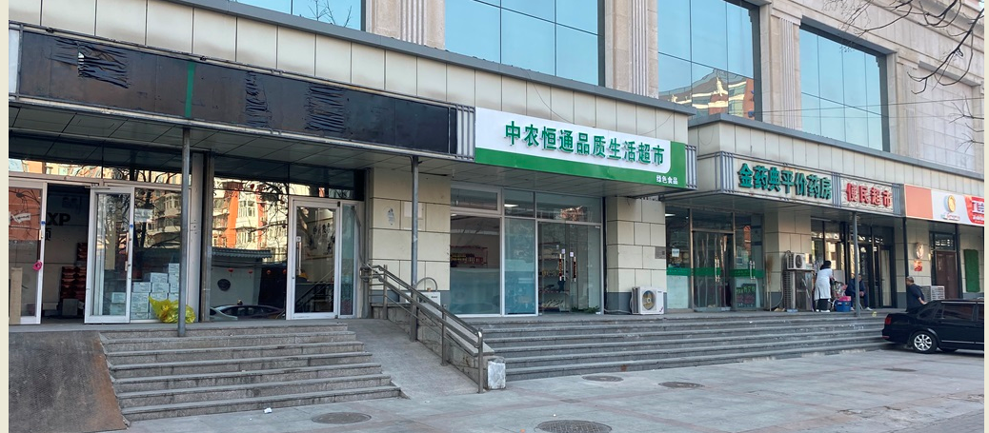

1104

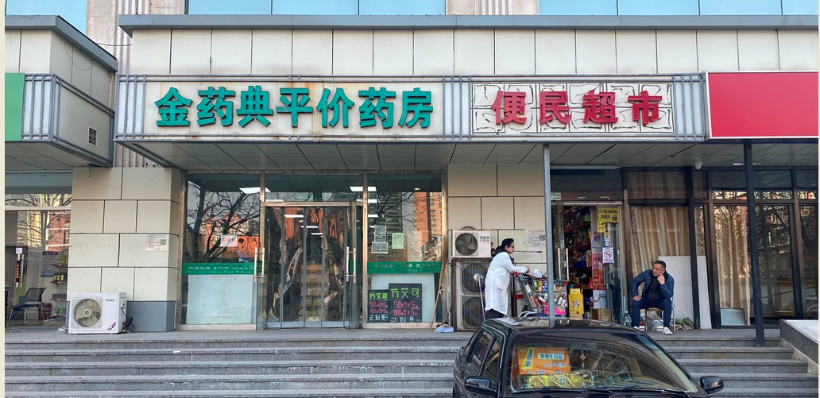

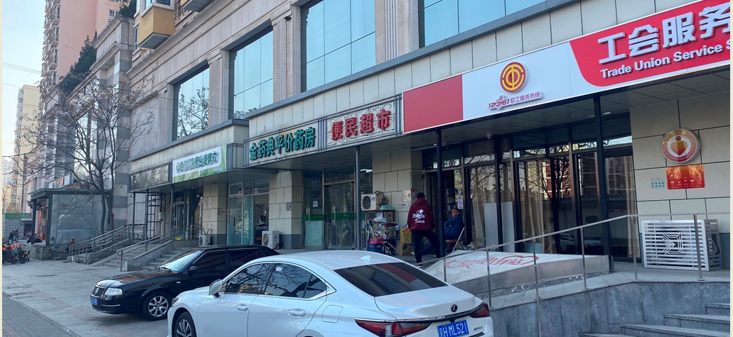

Sheet1
